Planilha1
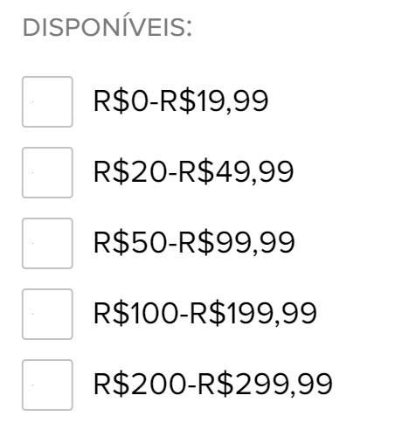
titulo | genero | categoria | faixa preco | tamanho | img | preco | parcelado
Regata Feminina Alças Largas Hering + Verena Smit - Preto | feminino | regata | R$50-R$99,99 | M | hrg-2 | R$79.99 | 2x R$39,99 | 20 | R$0-R$19,99
Bermuda Feminina Ciclista Em Sarja - Bege | feminino | bermuda | R$100-R$199,99 | P | hrg-3 | R$119.99 | 3x R$39,99 | 50 | R$20-R$49,99
Calça Feminina Jeans Cigarrete Soft Touch - Azul | feminino | calça | R$100-R$199,99 | M | hrg-4 | R$159.99 | 5x R$31,99 | 100 | R$50-R$99,99
Blusa Feminina Gola Alta Manga Longa Com Elastano - Marrom | feminino | camiseta | R$50-R$99,99 | G | hrg-5 | R$89.99 | 2x R$44,99 | 200 | R$100-R$199,99
Shorts Masculino Em Sarja - Azul | Masculino | bermuda | R$50-R$99,99 | M | hrg-1 | R$59.99 | 2x R$29,99 | 300 | R$200-R$299,99
Calça Masculina Tapper Chino Em Sarja - Cinza | Masculino | calça | R$100-R$199,99 | M | hrg-6 | R$179.99 | 5x R$35,99
Calça Menino Em Tecido Slim Chino - Azul | Kids | calça | R$50-R$99,99 | M | hrg-7 | R$79.99 | 2x R$39,99
Camiseta Infantil Menino Snoopy Com Estampa - Verde | Kids | camiseta | R$20-R$49,99 | P | hrg-8 | R$39.99 | 2x R$19,99

